关系图
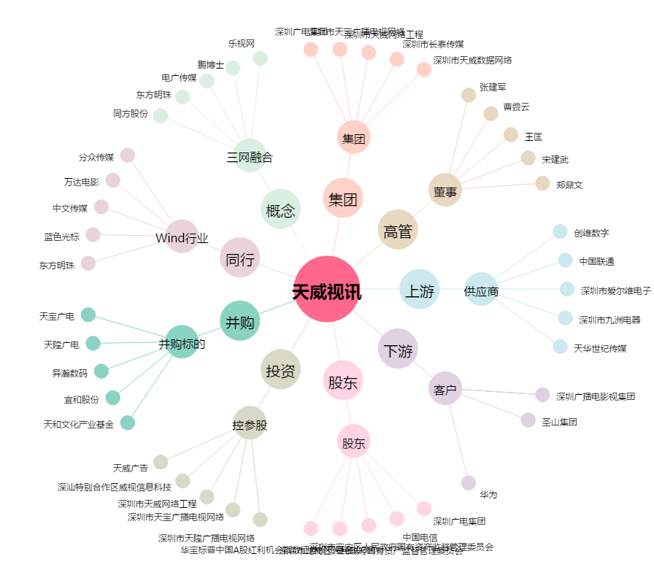
天威视讯[002238.SZ] - 关系概览图

